CollectiveAccess
Image | Object | Description | Date
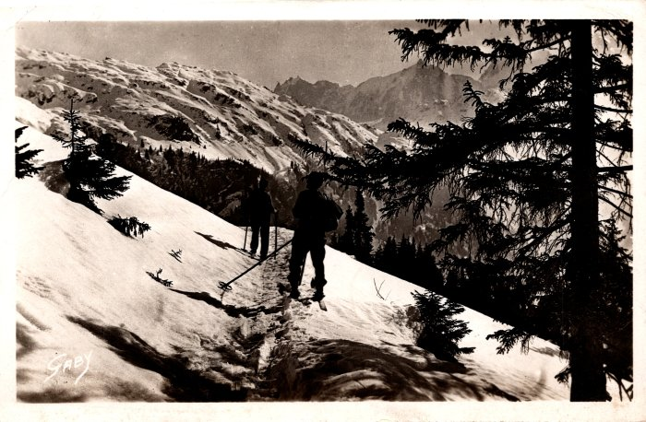 | Photo de skieurs allant vers les chalets d’Anterne (2-609) | Photo de skieurs allant vers les chalets d’Anterne

